성적산출
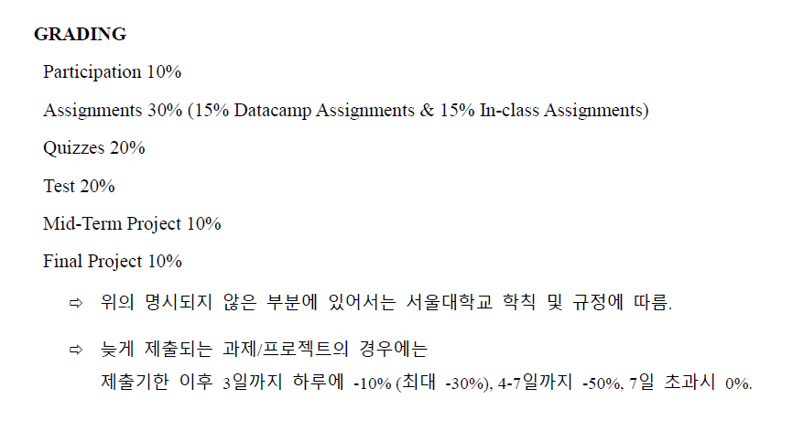
 |  | 100% 참석시 +2점
 |  | 10% | 30% | 20% | 20% | 10% | 10% | 100%
%총괄점수 |  | Participation | Assignment | Quiz | Test | Mid-Term | Final Project | TOTAL |  |  |  |  | 등수 | 이름 | 점수 (100점만점) | Letter Grade
 | 김시내 | 9 | 29.36 | 17.50 | 16.00 | 9.00 | 8.29 | 89.143 | 2 | 김시내 | 89.143 |  | 1 | 박준명 | 92.57 | A+ | 4.3
 | 김지윤 | 7 | 25.29 | 5.50 | 10.00 | 7.50 | 8.57 | 63.857 | 8 | 김지윤 | 63.857 |  | 2 | 김시내 | 89.14 | A+ | 4.3
 | 박준명 | 7 | 29.57 | 18.50 | 19.43 | 9.50 | 8.57 | 92.571 | 1 | 박준명 | 92.571 |  | 3 | 손동휘 | 77.93 | A0 | 4
 | 손동휘 | 7 | 30.00 | 11.00 | 12.86 | 8.50 | 8.57 | 77.929 | 3 | 손동휘 | 77.929 |  | 4 | 양성희 | 75.46 | A0 | 4
 | 송승훈 | 9 | 29.36 | 3.00 | 12.57 | 9.00 | 8.29 | 71.214 | 6 | 송승훈 | 71.214 |  | 5 | 한혜린 | 71.93 | A- | 3.7
 | 양성희 | 9 | 25.82 | 11.00 | 12.86 | 8.50 | 8.29 | 75.464 | 4 | 양성희 | 75.464 |  | 6 | 송승훈 | 71.21 | A- | 3.7
 | 정원 | 9 | 24.86 | 6.00 | 13.14 | 7.00 | 8.29 | 68.286 | 7 | 정원 | 68.286 |  | 7 | 정원 | 68.29 | A- | 3.7
 | 한혜린 | 9 | 25.71 | 12.50 | 9.14 | 7.00 | 8.57 | 71.929 | 5 | 한혜린 | 71.929 |  | 8 | 김지윤 | 63.86 | B+ | 3.3
 | 평균 | 8.3 | 27.5 | 10.6 | 13.3 | 8.3 | 8.4 | 76.3 |  |  |  |  |  | 평균 | 76.30 |  | 3.88

 |  |  | 만점: 5 | 만점: 11 | 만점: 5 | 만점: 14 | 35
 |  | 내용 | Binomial -> Poisson | 실습 #1 | 챕터2-4 문제풀이 | 실습 #2 |  |  |  |  |  |  |  |  | 만점 40 |  |  |  | 만점 | 15 | 35 | 20 | 70
 | Assignments |  | 점수 | 점수 | 점수 | 점수 | Total | IN% |  | ASSIGNMENT TOTAL |  |  | Quizzes |  | Quiz 1 |  |  | Test |  | MC | SA | LA/PS |  | IN%
 |  | 김시내 | 5 | 10.5 | 4 | 14 | 33.5 | 95.71 |  | 97.86 |  |  | 만점: 40 | 김시내 | 35 | 87.5 |  | 만점: | 김시내 | 15 | 28 | 13 | 56 | 80.00
 |  | 김지윤 | 5 | 11 | 0 | 8 | 24 | 68.57 |  | 84.29 |  |  |  | 김지윤 | 11 | 27.5 |  |  | 김지윤 | 9 | 22 | 4 | 35 | 50.00
 |  | 박준명 | 5 | 11 | 5 | 13 | 34 | 97.14 |  | 98.57 |  |  |  | 박준명 | 37 | 92.5 |  |  | 박준명 | 15 | 34 | 19 | 68 | 97.14
 |  | 손동휘 | 5 | 11 | 5 | 14 | 35 | 100.00 |  | 100.00 |  |  |  | 손동휘 | 22 | 55 |  |  | 손동휘 | 6 | 26 | 13 | 45 | 64.29
 |  | 송승훈 | 5 | 11 | 4.5 | 13 | 33.5 | 95.71 |  | 97.86 |  |  |  | 송승훈 | 6 | 15 |  |  | 송승훈 | 12 | 29 | 3 | 44 | 62.86
 |  | 양성희 | 5 | 11 | 5 | 13 | 34 | 97.14 |  | 86.07 |  |  |  | 양성희 | 22 | 55 |  |  | 양성희 | 9 | 23 | 13 | 45 | 64.29
 |  | 정원 | 5 | 6 | 5 | 7 | 23 | 65.71 |  | 82.86 |  |  |  | 정원 | 12 | 30 |  |  | 정원 | 9 | 24 | 13 | 46 | 65.71
 |  | 한혜린 | 5 | 6 | 5 | 9 | 25 | 71.43 |  | 85.71 |  |  |  | 한혜린 | 25 | 62.5 |  |  | 한혜린 | 12 | 14 | 6 | 32 | 45.71
 |  |  |  |  |  |  |  |  | 만점 6 |  |  |  |  |  |  |  |  |  | 평균 | 10.9 | 25.0 | 10.5 | 46.4
 | DataCamp |  | Intro to R | Found. Prob | Intermediate R | Tidyverse | Cleaning Data | Regression | Total | IN% |  |  | Participation |  | 기본점수 | 출석보너스 | 최종점수(%)
 |  | 김시내 | 1 | 1 | 1 | 1 | 1 | 1 | 6 | 100 |  |  |  | 김시내 | 70 | 20 | 90
 |  | 김지윤 | 1 | 1 | 1 | 1 | 1 | 1 | 6 | 100 |  |  |  | 김지윤 | 70 | 0 | 70
 |  | 박준명 | 1 | 1 | 1 | 1 | 1 | 1 | 6 | 100 |  |  |  | 박준명 | 70 | 0 | 70
 |  | 손동휘 | 1 | 1 | 1 | 1 | 1 | 1 | 6 | 100 |  |  |  | 손동휘 | 70 | 0 | 70
 |  | 송승훈 | 1 | 1 | 1 | 1 | 1 | 1 | 6 | 100 |  |  |  | 송승훈 | 70 | 20 | 90
 |  | 양성희 | 1 | 0.5 | 1 | 1 | 1 | 0 | 4.5 | 75 |  |  |  | 양성희 | 70 | 20 | 90
 |  | 정원 | 1 | 1 | 1 | 1 | 1 | 1 | 6 | 100 |  |  |  | 정원 | 70 | 20 | 90
 |  | 한혜린 | 1 | 1 | 1 | 1 | 1 | 1 | 6 | 100 |  |  |  | 한혜린 | 70 | 20 | 90

 |  |  |  |  |  |  |  |  |  |  |  | 15 | 5 | 15 | 35
 | Mid-Term Project |  | 팀 | 팀점수 (15) | 개인점수(5) | 총점 (20) | IN% |  | Final Term Project |  | 팀 | 발표점수 | Q&A | 리포트점수 | 총합 | IN%
 |  | 김시내 | E | 13 | 5 | 18 | 90 |  |  | 김시내 | B | 12 | 5 | 12 | 29 | 82.86
 |  | 김지윤 | A | 10 | 5 | 15 | 75 |  |  | 김지윤 | A | 13 | 3 | 14 | 30 | 85.71
 |  | 박준명 | C | 14 | 5 | 19 | 95 |  |  | 박준명 | A | 13 | 3 | 14 | 30 | 85.71
 |  | 손동휘 | B | 12 | 5 | 17 | 85 |  |  | 손동휘 | A | 13 | 3 | 14 | 30 | 85.71
 |  | 송승훈 | E | 13 | 5 | 18 | 90 |  |  | 송승훈 | B | 12 | 5 | 12 | 29 | 82.86
 |  | 양성희 | B | 12 | 5 | 17 | 85 |  |  | 양성희 | B | 12 | 5 | 12 | 29 | 82.86
 |  | 정원 | D | 9 | 5 | 14 | 70 |  |  | 정원 | B | 12 | 5 | 12 | 29 | 82.86
 |  | 한혜린 | D | 9 | 5 | 14 | 70 |  |  | 한혜린 | A | 13 | 3 | 14 | 30 | 85.71

